10月9日
日期 | 系统故障描述 | 截图 | 发现问题时间 | 是否修复（修复时间） | 预计修复时间 | 反馈人（分公司） | 备注
2017-10-09 | 雅典娜平台---渠道监控---监控调度---指标完成进度查询里，流量无忧卡活动是从7月7日开始的，但是累计办理量和8月1日至8月31日累计办理量数据一致，少了7月份的累计办理量。 |  | 2017-09-04 | 是（2017/9/11） |  | 黔西南分公司 | 原因：程序BUG 解决方案：已修复，已上线
2017-10-09 | 雅典娜平台---渠道现状以及渠道发展模块显示不正常。 |  | 2017-09-12 | 是（2017/9/13） |  | 张瑀（省公司） | 原因：数据库修改机构数据 解决方案：已解决机构数据造成的异常
2017-10-09 | 雅典娜平台---渠道发展---线上资金稽核模块多处无数据。 |  | 2017-09-18 | 是（2017/9/20） |  | 张瑀（省公司）
2017-10-09 | 雅典娜平台---渠道监控---监控调度---查看分解值里数据无法正常导入。 | 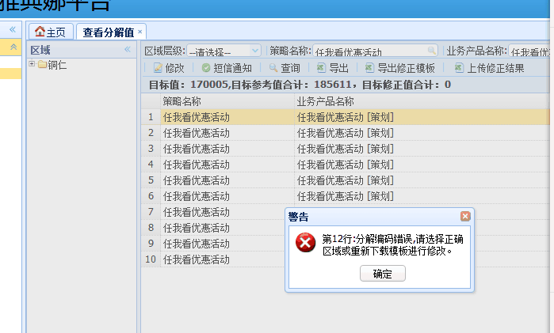 | 2017-10-09 | 是（2017/10/9） |  | 铜仁分公司
2017-10-09 | 在雅典娜后台-监控调度模块-查看分解值、指标完成进度查询、预警明细中，点击筛选渠道层级或者网格经理登录默认显示的渠道明细页面存在电子渠道信息，之前完成的仅是纳入直销员渠道，但是发现有电子渠道的信息也同时同步过来。 | 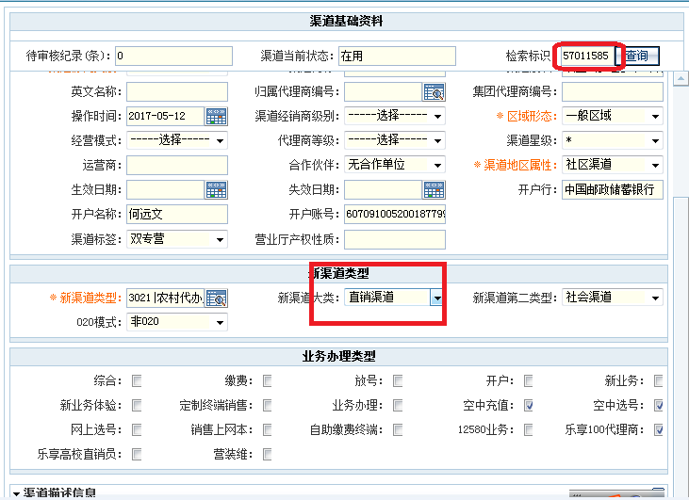 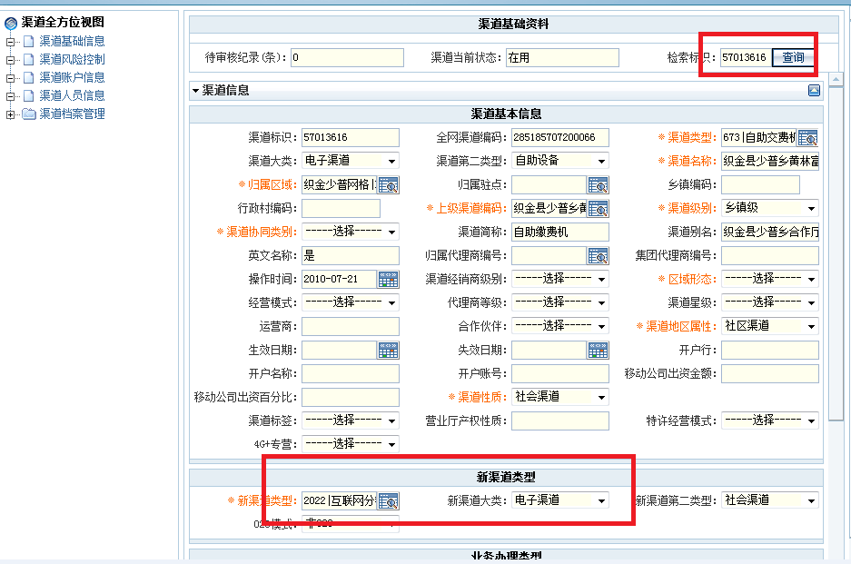 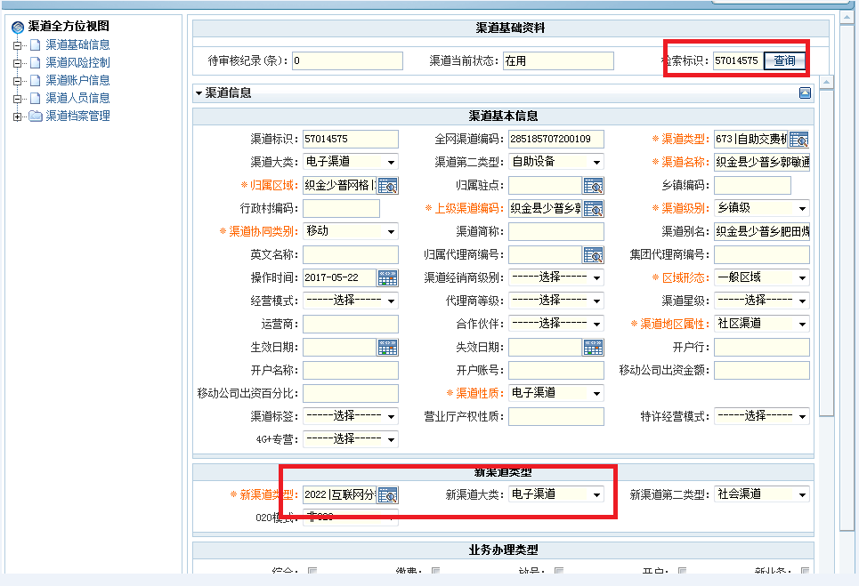 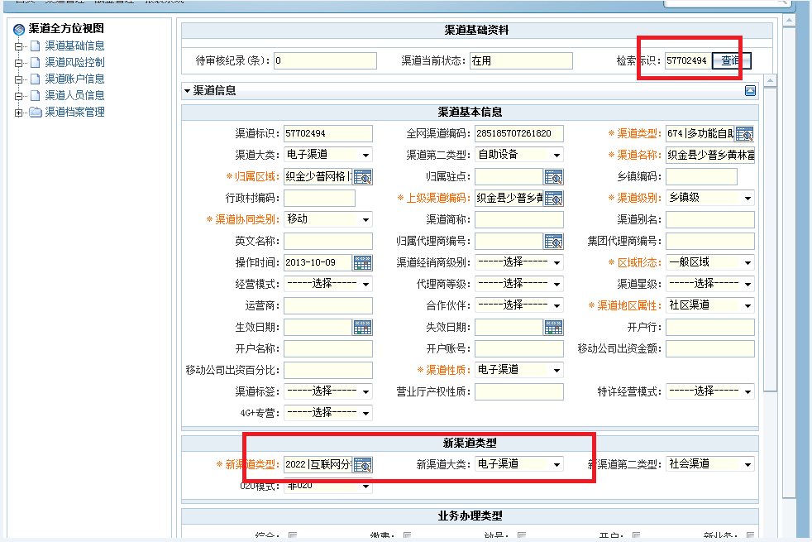 | 2017-10-09 | 否 |  | 毕节分公司

